상품제안서
BIC® MEDIA 리사이클 플라스틱 360도 칼라인쇄 볼펜 | 상품코드: S44191

 |  |  |  |  |  |  | 02-713-8555 | www.synergygift.co.kr
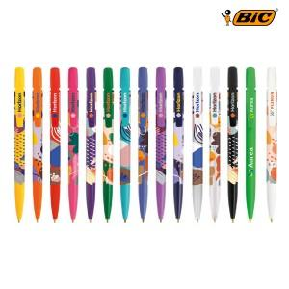 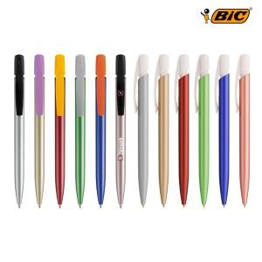 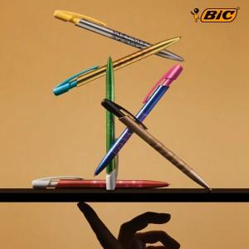

【상세/제작정보】 | <p><span style="font-size: 12pt;"></span></p><p><span style="font-size: 12pt;"></span><span style="font-size: 16px;">클립에 BIC 아이콘이 각인되어 있습니다 Embossed iconic BIC® brand!</span></p><p><span style="font-size: 12pt;">​</span></p><p><span style="font-size: 12pt;">제품별 가격이 다릅니다 </span></p><p><span style="font-size: 12pt;">MEDIA (일반형) -&nbsp;</span><span style="font-size: 16px;">실크 1도 인쇄포함</span><span style="font-size: 12pt;">​</span></p><p><span style="font-size: 12pt;">MEDIA (리사이클소재) -&nbsp;</span><span style="font-size: 16px;">실크 1도 인쇄포함</span><span style="font-size: 12pt;">​</span></p><p><span style="font-size: 12pt;">MEDIA (360도 칼라인쇄) -&nbsp;</span><span style="font-size: 16px;">360도 칼라 인쇄포함</span><span style="font-size: 12pt;">​</span></p><p><span style="font-size: 12pt;">MEDIA (Glacé </span><span style="font-size: 12pt;"></span><span style="font-size: 16px;">광택 나는 재질</span><span style="font-size: 12pt;"></span><span style="font-size: 12pt;">) -&nbsp;</span><span style="font-size: 16px;">실크 1도 인쇄포함</span><span style="font-size: 12pt;">​</span></p><p>&nbsp;</p><p>&nbsp;</p><p><span style="font-size: 14pt;">친환경 에코 패키지 (별도디자인) 고객센터 문의!</span></p><p><span style="font-size: 14pt;">&nbsp;</span></p><p><span style="font-size: 18.6667px;">360도칼라인쇄​ 옵션 선택시에만 &gt;&gt;&gt; 풀칼라 인쇄옵션 진행가능합니다.</span><span style="font-size: 18.6667px;">​</span></p>

【인쇄/포장옵션】 | 실크, 풀칼라 / 포장불가능

【공급단가】 | 수량 | 500~ | 1,000~ | 3,000~ | 5,000~ | 10,000~
*VAT별도 | 일반 | 1,790원 | 1,570원 | 1,550원 | 1,510원 | 1,480원
 | 리사이클소재 | 2,200원 | 1,930원 | 1,900원 | 1,850원 | 1,820원
 | 360도칼라인쇄 | 3,200원 | 2,810원 | 2,770원 | 2,710원 | 2,660원
 | Glace | 3,200원 | 2,810원 | 2,770원 | 2,710원 | 2,660원

【상품 URL】 | https://www.synergygift.co.kr:443/src/goods_detail.php?gdno=44191

